效果图
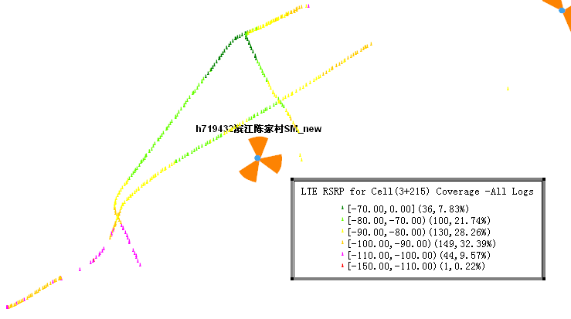
覆盖效果图：
 |  |  |  | RSRP
站名： | h719432滨江陈家村SM_new |  |  | BestServer
 |  |  |  | Average SINR
 |  |  |  | 仿真预测图
 |  | 日期： | 2013-12-17

RSRP
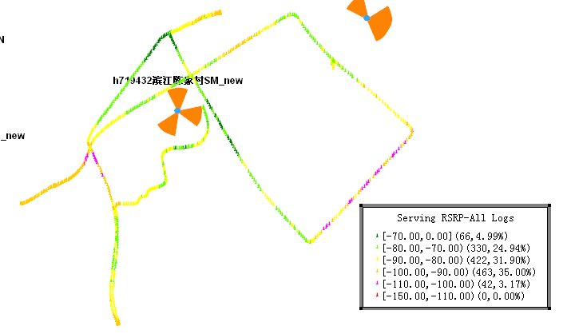

备注

下载速率
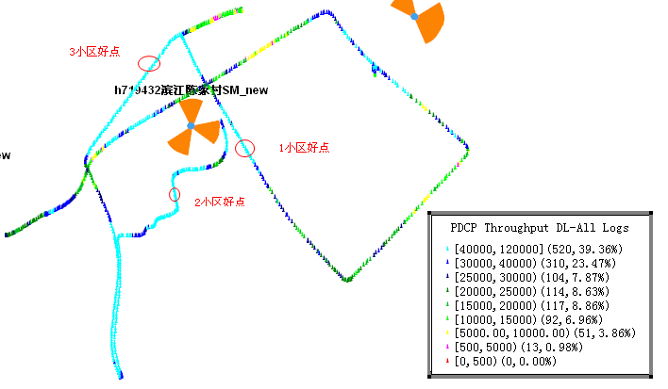

备注

Average SINR
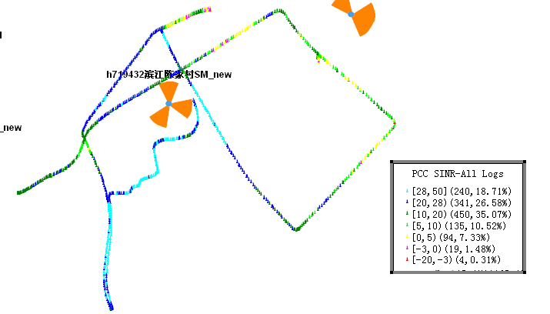

备注

1小区覆盖
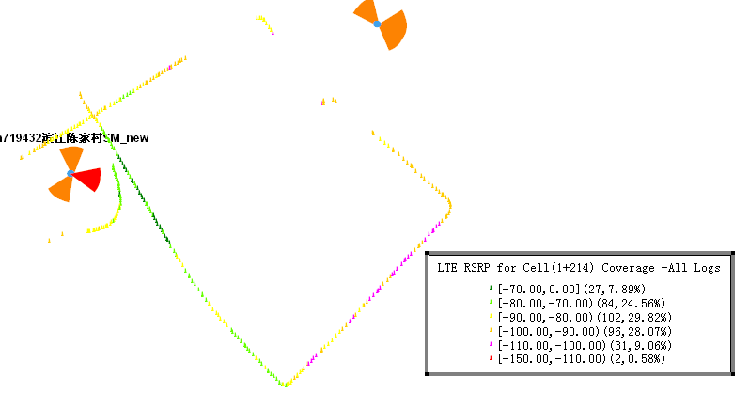

备注
2小区覆盖

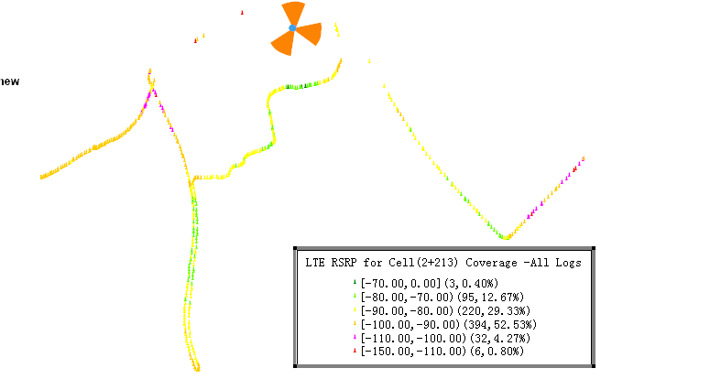

3小区覆盖

